Dashboard
Interaktiver Hochzeitsplaner |  |  |  | 2025-11-16

Budget
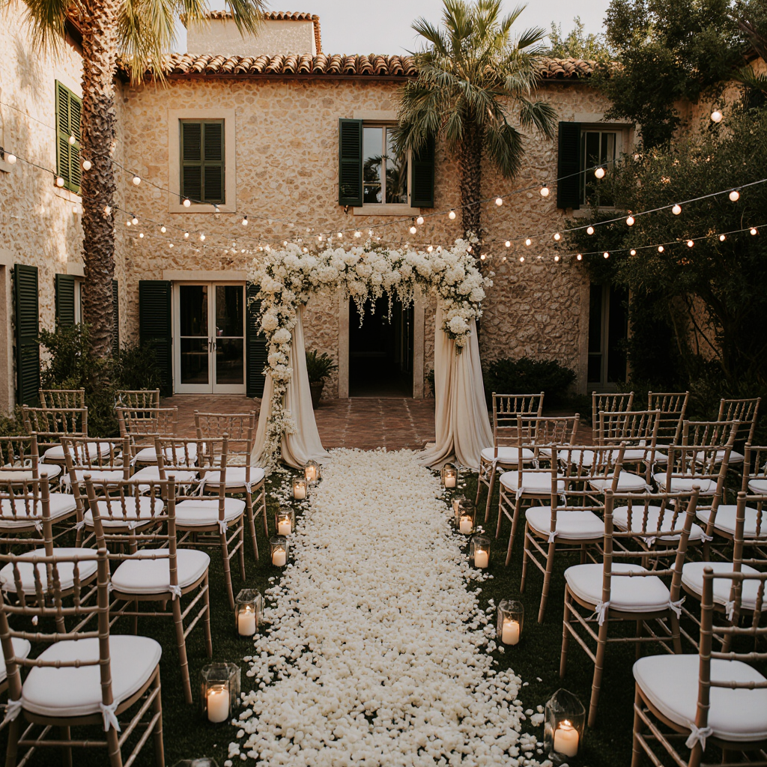
 | Gesamtbudget

 | 12,500.00 € | Ausgaben | 0
 |  | Verbleibendes Budget | 12500

 | Hochzeitstag

 | 2026-09-09

 | Hochzeitscountdown
Rückmeldung der Gäste
 | 297 Tage

 |  | Absage | 0
 |  | Offen | 0
 | Gästeanzahl inkl. Kinder | Zusage | 0

 | 0

Gästeliste
Rückmeldung der Gäste
Essen / Menüwahl
Die Gästeliste für eure Hochzeit |  |  |  | Anzahl Gäste inkl. Kindern |  | Rückmeldungen der Gäste
 |  |  |  |  |  | Absage | 0
 |  |  |  | 0 |  | Offen | 0
 |  |  |  |  |  | Zusage | 0

 |  |  |  | Anzahl Kinder |  | Essen / Menüwahl
 |  |  |  |  |  | Alles | 0
 |  |  |  | 0 |  | Vegetarisch | 0
 |  |  |  |  |  | Vegan | 0

 | Safe-the-date verschickt |  |  | Übernachtungsgäste

 | Ja | 0 |  | 0
 | Nein | 0

 | Einladungen verschickt

 | Ja | 0
 | Nein | 0

Zahl | Name | Kontakt | Save-the-date-verschickt (Ja/Nein) | Einladung verschickt (Ja/Nein) | Rückmeldung (Offen/Zusage/Absage) | Kinder, ja/nein? Anzahl | Anzahl Kinder | Übernachtung gebucht (Ja/Nein) | Anreise / Abreise | Shuttle (Ja/Nein) | Gruppe / Freundeskreis (Familie Braut, Familie Bräutigam, Kollegen, Unifreunde, Schulfreunde etc.) | Tisch/Sitzordung | Essen/Menüwahl (alles/Vegetarisch/Vegan) | Allergien / Unverträglichkeiten | Geschenk /Geldbetrag | Dankeskarte verschickt (Ja/Nein) | Bemerkung/Notiz
1 |  |  | Nein | Nein | Offen | Nein |  | Nein |  | Nein |  |  |  |  |  | Nein
2 |  |  | Nein | Nein | Offen | Nein |  | Nein |  | Nein |  |  |  |  |  | Nein
3 |  |  | Nein | Nein | Offen | Nein |  | Nein |  | Nein |  |  |  |  |  | Nein
4 |  |  | Nein | Nein | Offen | Nein |  | Nein |  | Nein |  |  |  |  |  | Nein
5 |  |  | Nein | Nein | Offen | Nein |  | Nein |  | Nein |  |  |  |  |  | Nein
6 |  |  | Nein | Nein | Offen | Nein |  | Nein |  | Nein |  |  |  |  |  | Nein
7 |  |  | Nein | Nein | Offen | Nein |  | Nein |  | Nein |  |  |  |  |  | Nein
8 |  |  | Nein | Nein | Offen | Nein |  | Nein |  | Nein |  |  |  |  |  | Nein
9 |  |  | Nein | Nein | Offen | Nein |  | Nein |  | Nein |  |  |  |  |  | Nein
10 |  |  | Nein | Nein | Offen | Nein |  | Nein |  | Nein |  |  |  |  |  | Nein
11 |  |  | Nein | Nein | Offen | Nein |  | Nein |  | Nein |  |  |  |  |  | Nein
12 |  |  | Nein | Nein | Offen | Nein |  | Nein |  | Nein |  |  |  |  |  | Nein
13 |  |  | Nein | Nein | Offen | Nein |  | Nein |  | Nein |  |  |  |  |  | Nein
14 |  |  | Nein | Nein | Offen | Nein |  | Nein |  | Nein |  |  |  |  |  | Nein
15 |  |  | Nein | Nein | Offen | Nein |  | Nein |  | Nein |  |  |  |  |  | Nein
16 |  |  | Nein | Nein | Offen | Nein |  | Nein |  | Nein |  |  |  |  |  | Nein
17 |  |  | Nein | Nein | Offen | Nein |  | Nein |  | Nein |  |  |  |  |  | Nein
18 |  |  | Nein | Nein | Offen | Nein |  | Nein |  | Nein |  |  |  |  |  | Nein
19 |  |  | Nein | Nein | Offen | Nein |  | Nein |  | Nein |  |  |  |  |  | Nein
20 |  |  | Nein | Nein | Offen | Nein |  | Nein |  | Nein |  |  |  |  |  | Nein
21 |  |  | Nein | Nein | Offen | Nein |  | Nein |  | Nein |  |  |  |  |  | Nein
22 |  |  | Nein | Nein | Offen | Nein |  | Nein |  | Nein |  |  |  |  |  | Nein
23 |  |  | Nein | Nein | Offen | Nein |  | Nein |  | Nein |  |  |  |  |  | Nein
24 |  |  | Nein | Nein | Offen | Nein |  | Nein |  | Nein |  |  |  |  |  | Nein
25 |  |  | Nein | Nein | Offen | Nein |  | Nein |  | Nein |  |  |  |  |  | Nein
26 |  |  | Nein | Nein | Offen | Nein |  | Nein |  | Nein |  |  |  |  |  | Nein
27 |  |  | Nein | Nein | Offen | Nein |  | Nein |  | Nein |  |  |  |  |  | Nein
28 |  |  | Nein | Nein | Offen | Nein |  | Nein |  | Nein |  |  |  |  |  | Nein
29 |  |  | Nein | Nein | Offen | Nein |  | Nein |  | Nein |  |  |  |  |  | Nein
30 |  |  | Nein | Nein | Offen | Nein |  | Nein |  | Nein |  |  |  |  |  | Nein
31 |  |  | Nein | Nein | Offen | Nein |  | Nein |  | Nein |  |  |  |  |  | Nein
32 |  |  | Nein | Nein | Offen | Nein |  | Nein |  | Nein |  |  |  |  |  | Nein
33 |  |  | Nein | Nein | Offen | Nein |  | Nein |  | Nein |  |  |  |  |  | Nein
34 |  |  | Nein | Nein | Offen | Nein |  | Nein |  | Nein |  |  |  |  |  | Nein
35 |  |  | Nein | Nein | Offen | Nein |  | Nein |  | Nein |  |  |  |  |  | Nein
36 |  |  | Nein | Nein | Offen | Nein |  | Nein |  | Nein |  |  |  |  |  | Nein
37 |  |  | Nein | Nein | Offen | Nein |  | Nein |  | Nein |  |  |  |  |  | Nein
38 |  |  | Nein | Nein | Offen | Nein |  | Nein |  | Nein |  |  |  |  |  | Nein
39 |  |  | Nein | Nein | Offen | Nein |  | Nein |  | Nein |  |  |  |  |  | Nein
40 |  |  | Nein | Nein | Offen | Nein |  | Nein |  | Nein |  |  |  |  |  | Nein
41 |  |  | Nein | Nein | Offen | Nein |  | Nein |  | Nein |  |  |  |  |  | Nein
42 |  |  | Nein | Nein | Offen | Nein |  | Nein |  | Nein |  |  |  |  |  | Nein
43 |  |  | Nein | Nein | Offen | Nein |  | Nein |  | Nein |  |  |  |  |  | Nein
44 |  |  | Nein | Nein | Offen | Nein |  | Nein |  | Nein |  |  |  |  |  | Nein
45 |  |  | Nein | Nein | Offen | Nein |  | Nein |  | Nein |  |  |  |  |  | Nein
46 |  |  | Nein | Nein | Offen | Nein |  | Nein |  | Nein |  |  |  |  |  | Nein
47 |  |  | Nein | Nein | Offen | Nein |  | Nein |  | Nein |  |  |  |  |  | Nein
48 |  |  | Nein | Nein | Offen | Nein |  | Nein |  | Nein |  |  |  |  |  | Nein
49 |  |  | Nein | Nein | Offen | Nein |  | Nein |  | Nein |  |  |  |  |  | Nein
50 |  |  | Nein | Nein | Offen | Nein |  | Nein |  | Nein |  |  |  |  |  | Nein
51 |  |  | Nein | Nein | Offen | Nein |  | Nein |  | Nein |  |  |  |  |  | Nein
52 |  |  | Nein | Nein | Offen | Nein |  | Nein |  | Nein |  |  |  |  |  | Nein
53 |  |  | Nein | Nein | Offen | Nein |  | Nein |  | Nein |  |  |  |  |  | Nein
54 |  |  | Nein | Nein | Offen | Nein |  | Nein |  | Nein |  |  |  |  |  | Nein
55 |  |  | Nein | Nein | Offen | Nein |  | Nein |  | Nein |  |  |  |  |  | Nein
56 |  |  | Nein | Nein | Offen | Nein |  | Nein |  | Nein |  |  |  |  |  | Nein
57 |  |  | Nein | Nein | Offen | Nein |  | Nein |  | Nein |  |  |  |  |  | Nein
58 |  |  | Nein | Nein | Offen | Nein |  | Nein |  | Nein |  |  |  |  |  | Nein
59 |  |  | Nein | Nein | Offen | Nein |  | Nein |  | Nein |  |  |  |  |  | Nein
60 |  |  | Nein | Nein | Offen | Nein |  | Nein |  | Nein |  |  |  |  |  | Nein
61 |  |  | Nein | Nein | Offen | Nein |  | Nein |  | Nein |  |  |  |  |  | Nein
62 |  |  | Nein | Nein | Offen | Nein |  | Nein |  | Nein |  |  |  |  |  | Nein
63 |  |  | Nein | Nein | Offen | Nein |  | Nein |  | Nein |  |  |  |  |  | Nein
64 |  |  | Nein | Nein | Offen | Nein |  | Nein |  | Nein |  |  |  |  |  | Nein
65 |  |  | Nein | Nein | Offen | Nein |  | Nein |  | Nein |  |  |  |  |  | Nein
66 |  |  | Nein | Nein | Offen | Nein |  | Nein |  | Nein |  |  |  |  |  | Nein
67 |  |  | Nein | Nein | Offen | Nein |  | Nein |  | Nein |  |  |  |  |  | Nein
68 |  |  | Nein | Nein | Offen | Nein |  | Nein |  | Nein |  |  |  |  |  | Nein
69 |  |  | Nein | Nein | Offen | Nein |  | Nein |  | Nein |  |  |  |  |  | Nein
70 |  |  | Nein | Nein | Offen | Nein |  | Nein |  | Nein |  |  |  |  |  | Nein
71 |  |  | Nein | Nein | Offen | Nein |  | Nein |  | Nein |  |  |  |  |  | Nein
72 |  |  | Nein | Nein | Offen | Nein |  | Nein |  | Nein |  |  |  |  |  | Nein
73 |  |  | Nein | Nein | Offen | Nein |  | Nein |  | Nein |  |  |  |  |  | Nein
74 |  |  | Nein | Nein | Offen | Nein |  | Nein |  | Nein |  |  |  |  |  | Nein
75 |  |  | Nein | Nein | Offen | Nein |  | Nein |  | Nein |  |  |  |  |  | Nein
76 |  |  | Nein | Nein | Offen | Nein |  | Nein |  | Nein |  |  |  |  |  | Nein
77 |  |  | Nein | Nein | Offen | Nein |  | Nein |  | Nein |  |  |  |  |  | Nein
78 |  |  | Nein | Nein | Offen | Nein |  | Nein |  | Nein |  |  |  |  |  | Nein
79 |  |  | Nein | Nein | Offen | Nein |  | Nein |  | Nein |  |  |  |  |  | Nein
80 |  |  | Nein | Nein | Offen | Nein |  | Nein |  | Nein |  |  |  |  |  | Nein
81 |  |  | Nein | Nein | Offen | Nein |  | Nein |  | Nein |  |  |  |  |  | Nein
82 |  |  | Nein | Nein | Offen | Nein |  | Nein |  | Nein |  |  |  |  |  | Nein
83 |  |  | Nein | Nein | Offen | Nein |  | Nein |  | Nein |  |  |  |  |  | Nein
84 |  |  | Nein | Nein | Offen | Nein |  | Nein |  | Nein |  |  |  |  |  | Nein
85 |  |  | Nein | Nein | Offen | Nein |  | Nein |  | Nein |  |  |  |  |  | Nein
86 |  |  | Nein | Nein | Offen | Nein |  | Nein |  | Nein |  |  |  |  |  | Nein
87 |  |  | Nein | Nein | Offen | Nein |  | Nein |  | Nein |  |  |  |  |  | Nein
88 |  |  | Nein | Nein | Offen | Nein |  | Nein |  | Nein |  |  |  |  |  | Nein
89 |  |  | Nein | Nein | Offen | Nein |  | Nein |  | Nein |  |  |  |  |  | Nein
90 |  |  | Nein | Nein | Offen | Nein |  | Nein |  | Nein |  |  |  |  |  | Nein
91 |  |  | Nein | Nein | Offen | Nein |  | Nein |  | Nein |  |  |  |  |  | Nein
92 |  |  | Nein | Nein | Offen | Nein |  | Nein |  | Nein |  |  |  |  |  | Nein
93 |  |  | Nein | Nein | Offen | Nein |  | Nein |  | Nein |  |  |  |  |  | Nein
94 |  |  | Nein | Nein | Offen | Nein |  | Nein |  | Nein |  |  |  |  |  | Nein
95 |  |  | Nein | Nein | Offen | Nein |  | Nein |  | Nein |  |  |  |  |  | Nein
96 |  |  | Nein | Nein | Offen | Nein |  | Nein |  | Nein |  |  |  |  |  | Nein
97 |  |  | Nein | Nein | Offen | Nein |  | Nein |  | Nein |  |  |  |  |  | Nein
98 |  |  | Nein | Nein | Offen | Nein |  | Nein |  | Nein |  |  |  |  |  | Nein
99 |  |  | Nein | Nein | Offen | Nein |  | Nein |  | Nein |  |  |  |  |  | Nein
100 |  |  | Nein | Nein | Offen | Nein |  | Nein |  | Nein |  |  |  |  |  | Nein
...

Budgetplan
Budget
Euer Budget für eure Hochzeit |  | Geplantes Budget |  |  |  | Geplantes Budget | 12,500.00 €
 |  |  |  |  |  | Ausgaben | 0.00 €
 |  |  | 12,500.00 € |  |  | Verbleibendes Budget | 12,500.00 €

 |  | Ausgaben

 |  |  | 0.00 €

 |  | Verbleibendes Budget
Offene vs. bezahlte Rechnungen
 |  |  | 12,500.00 €

 |  | Offene Rechnungen |  |  |  | Offene Rechnungen | 0.00 €
 |  |  |  |  |  | Bezahlte Rechnungen | 0.00 €
 |  |  | 0.00 €

 |  | Bezahlte Rechnungen

 |  |  | 0.00 €

Was | Geplante Kosten | Tatsächliche Kosten | Differenz | Anzahlung | Restzahlung | Fälligkeitsdatum | Bezahlt (Ja/Nein) | Dienstleister | Kontaktinfo (Telefon/Email) | Vertrag vorhanden (Ja/Nein) | Bewertung/Erfahrung | Verantworlich | Status (gebucht/bezahlt & erledigt) | Datum/Uhrzeit (Wann relevant?) | Ort/Adresse (Wo relevant?)
Braut - Floristik |  |  | 0.00 € |  | 0.00 € |  | Nein |  |  | Nein
Braut - Kleidung |  |  | 0.00 € |  | 0.00 € |  | Nein |  |  | Nein
Braut - Schmuck |  |  | 0.00 € |  | 0.00 € |  | Nein |  |  | Nein
Braut - Styling |  |  | 0.00 € |  | 0.00 € |  | Nein |  |  | Nein
Bräutigam - Florisitik |  |  | 0.00 € |  | 0.00 € |  | Nein |  |  | Nein
Bräutigam - Kleidung |  |  | 0.00 € |  | 0.00 € |  | Nein |  |  | Nein
Bräutigam - Schmuck |  |  | 0.00 € |  | 0.00 € |  | Nein |  |  | Nein
Bräutigam - Styling |  |  | 0.00 € |  | 0.00 € |  | Nein |  |  | Nein
Brautpaar - Flitterwochen |  |  | 0.00 € |  | 0.00 € |  | Nein |  |  | Nein
...

Aufgaben
Aufgaben
Priorität der Aufgaben
 |  |  |  |  | 2025-11-16
Aufgaben rund um eure Hochzeit

 |  |  | Offen | 0
 |  |  | In Arbeit | 0
 |  |  | Erledigt | 0

 |  |  | Hoch | 0
 |  |  | Mittel | 0
 |  |  | Niedrig | 0

 |  |  | Offene Aufgaben

 |  |  | 0

Aufgabe | Verantworlich | Deadline | Status (Offen/In Arbeit/ Erledigt) | Priorität (Hoch/Mittel/Niedrig) | Anmerkungen
Allgemeine Planung |  |  | Offen | Hoch
Budget festlegen und Budgetplan erstellen |  |  | Offen | Hoch
...

